ZiarnoWYKRESY
Średnie ceny zakupu pszenicy konsumpcyjnej i kukurydzy w przedsiębiorstwach dokonujących zakupu zbóż w układzie tygodniowym

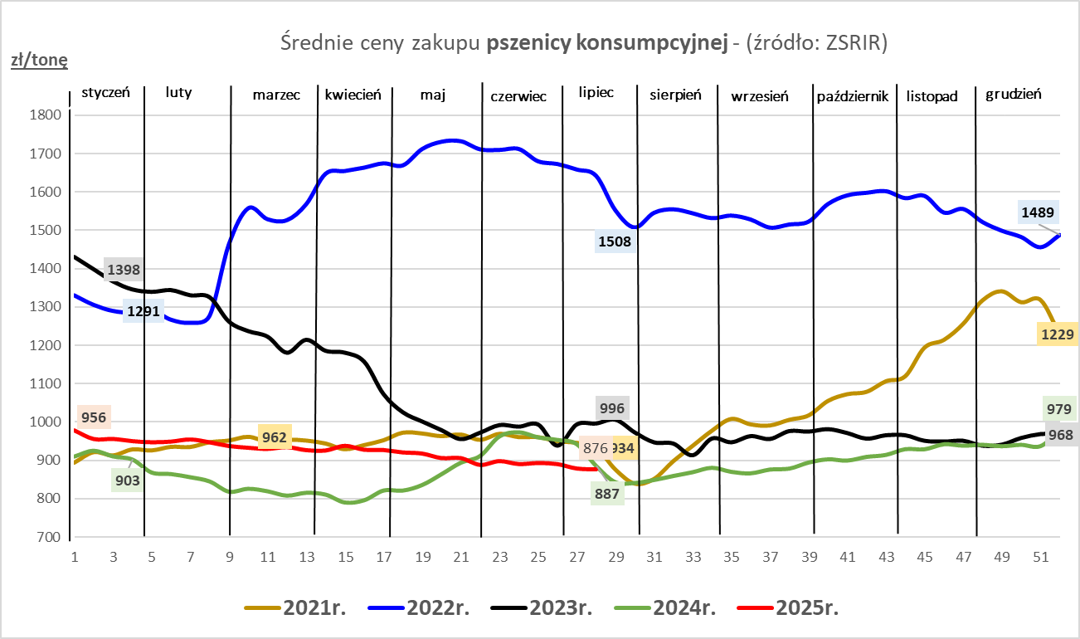
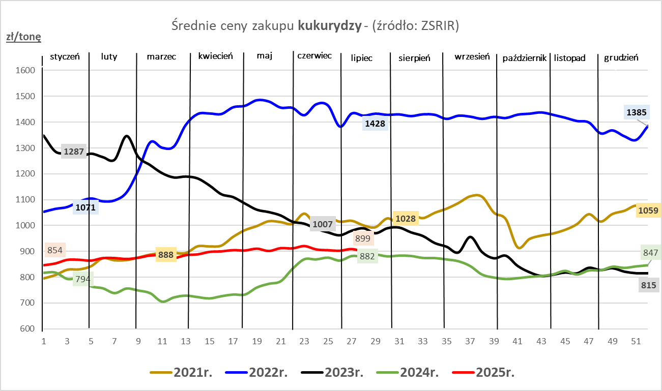

ZiarnoPL_UE_MATIF
Porównanie średnich cen pszenicy konsumpcyjnej i kukurydzy na giełdzie w Paryżu oraz w Polsce i UE
Ceny zbóż w poszczególnych krajach UE dostępne są na stronie | https://agriculture.ec.europa.eu/data-and-analysis/markets/overviews/market-observatories/crops/cereals-statistics_en
W związku z aktualizacją bazy danych KE (nawet do kilku tygodni wstecz) wyliczona średnia cena UE dla poszczególnych zbóż może ulegać zmianie

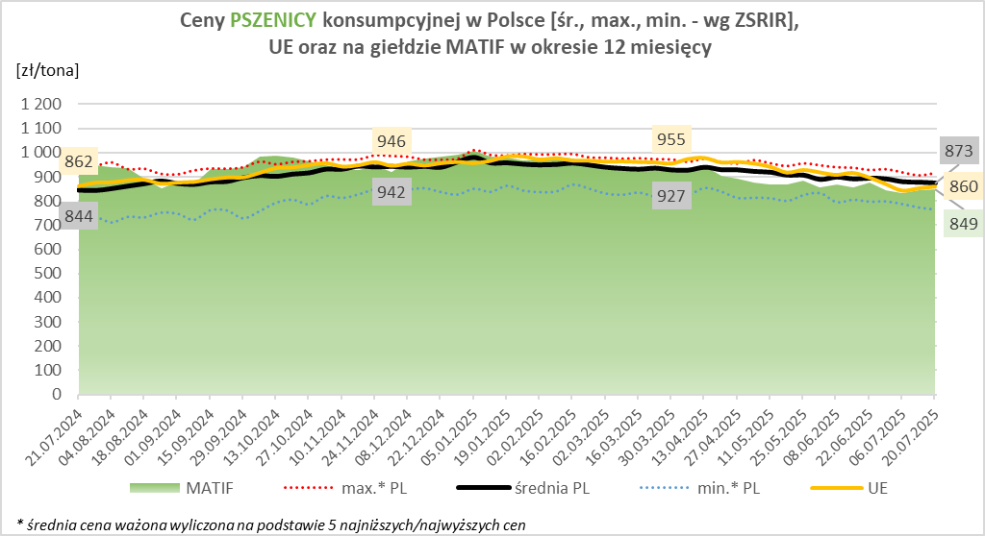
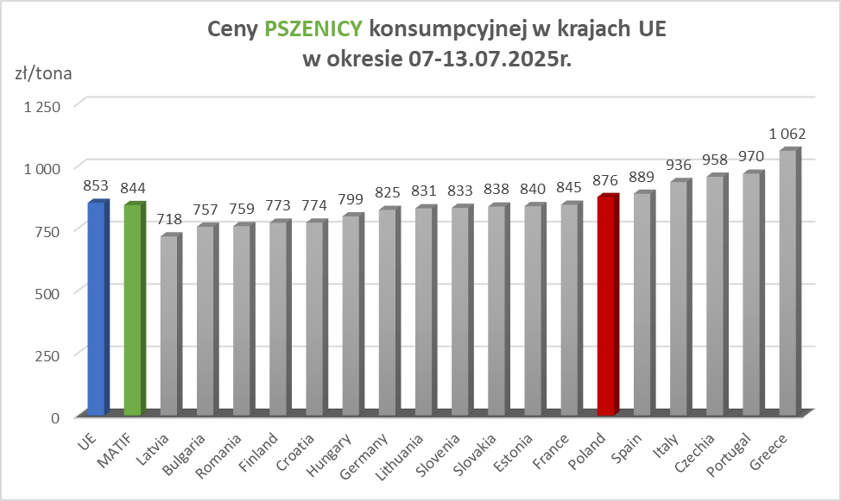

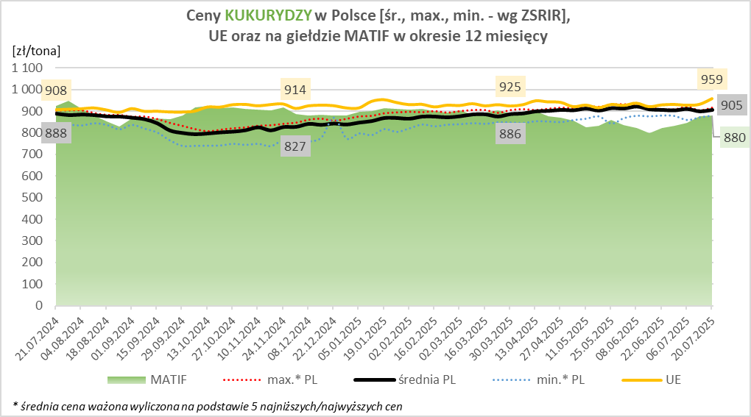
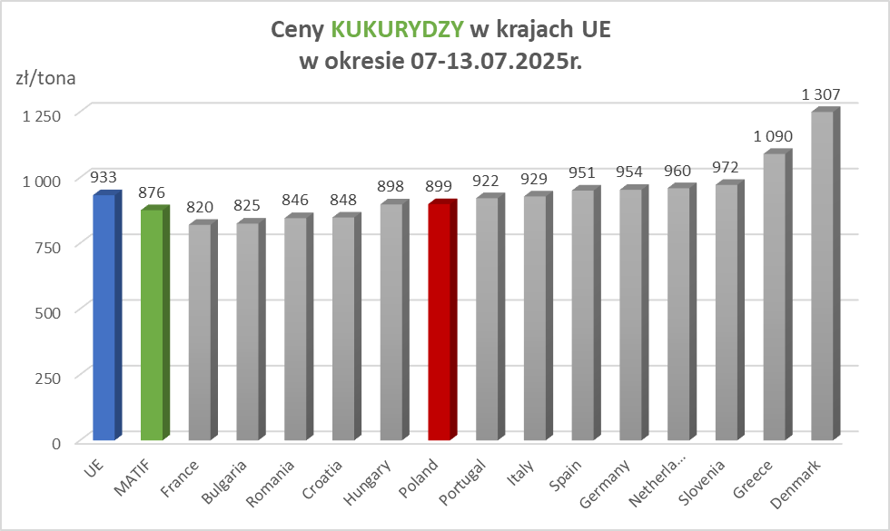

MąkaSPRZED
Średnie ceny sprzedaży mąk w przedsiębiorstwach prowadzących przemiał ziarna zbóż
w okresie: | 14 - 20.07.2025r.

 |  | POLSKA |  |  |  |  | MAKROREGION
 |  |  |  |  |  |  | Centralno-Wschodni |  |  | Południowy |  |  | Północno-Zachodni
MĄKA | TYP MĄKI | Cena [zł/tona] |  | Zmiana | Strukt. obrot. [%] |  | Cena [zł/tona] |  | Zmiana | Cena [zł/tona] |  | Zmiana | Cena [zł/tona] |  | Zmiana
 |  | 20.07.2025 | 13.07.2025 | ceny [%] | 20.07.2025 | 13.07.2025 | 20.07.2025 | 13.07.2025 | ceny [%] | 20.07.2025 | 13.07.2025 | ceny [%] | 20.07.2025 | 13.07.2025 | ceny [%]
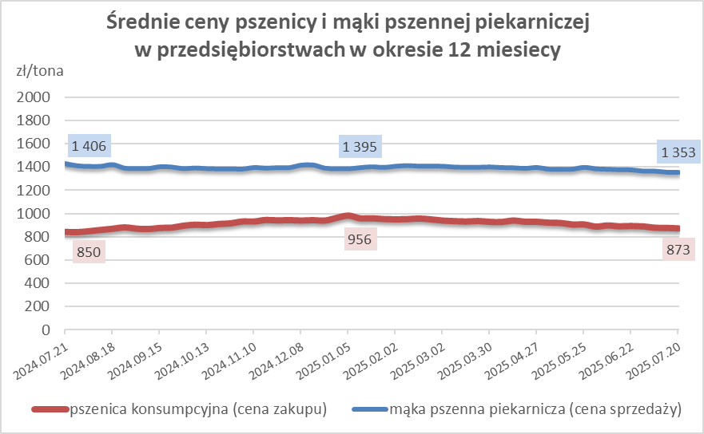
PSZENNA detaliczna (1kg) wg rodzaju:
tortowa | 450 | 1,669 | 1,704 | -2.1 | 72.8 | 73.2 | 1,630 | 1,631 | -0.1 | 1,689 | 1,745 | -3.2 | 1,714 | 1,772 | -3.2
wrocławska | 500 | 2,411 | 2,067 | 16.6 | 9.0 | 10.1 | 1,961 | 1,812 | 8.3 | nld | nld | * | 1,897 | 1,734 | 9.4
poznańska | 500 | 2,678 | 2,078 | 28.9 | 2.6 | 3.0 | 2,211 | nld | * | nld | 2,255 | * | nld | 1,692 | *
krupczatka | 450/500 | nld | 2,218 | * | 1.0 | 0.9 | nld | 2,148 | * | -- | -- | -- | nld | nld | *
luksusowa | 550 | 2,606 | 2,308 | 12.9 | 14.6 | 12.8 | 3,302 | 2,752 | 20.0 | nld | nld | * | 1,633 | 1,699 | -3.9
 | Ogółem | - | - | - | 100.0 | 100.0 | - | - | - | - | - | - | - | - | -
PSZENNA | 450 | 2,165 | 1,923 | 12.6 | 6.6 | 5.9 | 1674 | 1667 | 0.5 | 2486 | 2155 | 15.3 | 1728 | 1768 | -2.3
detaliczna | 500 | 2,444 | 2,237 | 9.2 | 1.5 | 2.4 | 2342 | 2279 | 2.8 | 3122 | 2654 | 17.6 | 1915 | 1845 | 3.8
(paczkowana 1kg) | 550 | 2,660 | 2,314 | 14.9 | 0.9 | 0.8 | 3302 | 2752 | 20.0 | nld | nld | * | 1638 | 1763 | -7.1
 | 650 | 1,441 | 1,454 | -0.9 | 1.0 | 0.6 | nld | nld | * | nld | nld | * | nld | nld | *
 | Ogółem | - | - | - | 10.0 | 9.7 | -- | -- | -- | -- | -- | -- | -- | -- | --
PSZENNA | 450 | 1,584 | 1,543 | 2.7 | 1.6 | 1.5 | 1561 | 1515 | 3.0 | 1730 | 1689 | 2.4 | 1388 | 1380 | 0.6
piekarnicza | 500 | 1,457 | 1,465 | -0.5 | 10.7 | 9.4 | 1498 | 1522 | -1.6 | 1448 | 1452 | -0.3 | 1402 | 1397 | 0.4
(w workach) | 550 | 1,505 | 1,510 | -0.4 | 4.0 | 4.3 | 1796 | 1704 | 5.4 | 1469 | 1477 | -0.5 | 1339 | 1360 | -1.6
 | 650 | 1,353 | 1,364 | -0.8 | 1.8 | 1.6 | 1324 | 1324 | 0.0 | 1366 | 1379 | -1.0 | 1305 | 1332 | -2.0
 | 750 | 1,327 | 1,328 | 0.0 | 5.9 | 6.7 | 1329 | 1327 | 0.1 | 1362 | 1370 | -0.6 | 1262 | 1264 | -0.2
 | 850 | 1,378 | 1,438 | -4.2 | 0.2 | 0.2 | 1385 | 1404 | -1.4 | -- | nld | -- | nld | nld | *
 | Ogółem | - | - | - | 24.3 | 23.7 | - | - | - | - | - | - | - | - | -
PSZENNA | 450 | 1,281 | 1,308 | -2.0 | 1.9 | 1.6 | nld | 1274 | * | 1264 | 1290 | -2.0 | nld | nld | *
piekarnicza | 500 | 1,291 | 1,284 | 0.5 | 12.8 | 11.8 | 1253 | 1248 | 0.5 | 1411 | 1354 | 4.2 | 1287 | 1338 | -3.8
(luzem) | 550 | 1,409 | 1,417 | -0.5 | 22.3 | 22.4 | 1307 | 1331 | -1.8 | 1450 | 1461 | -0.8 | 1354 | 1390 | -2.6
 | 650 | 1,271 | 1,282 | -0.9 | 9.6 | 10.9 | 1222 | 1226 | -0.3 | 1369 | 1367 | 0.2 | 1206 | 1196 | 0.8
 | 750 | 1,221 | 1,223 | -0.2 | 10.4 | 10.6 | 1221 | 1232 | -0.8 | 1241 | 1237 | 0.3 | 1162 | 1168 | -0.5
 | 850 | 1,164 | 1,134 | 2.7 | 0.6 | 0.5 | 1148 | 1134 | 1.3 | nld | -- | -- | nld | -- | --
 | Ogółem | - | - | - | 57.6 | 57.8 | - | - | - | - | - | - | - | - | -
ŻYTNIA | 580 | 1,282 | 1,264 | 1.5 | 0.3 | 0.3 | nld | 1237 | * | 1359 | 1397 | -2.7 | 1315 | 1234 | 6.6
piekarnicza | 720 | 1,254 | 1,243 | 0.9 | 2.4 | 2.5 | 1296 | 1243 | 4.3 | 1266 | 1274 | -0.6 | 1204 | 1219 | -1.3
(w workach) | 2000 | 1,228 | 1,268 | -3.2 | 0.3 | 0.2 | 1209 | 1238 | -2.3 | -- | nld | -- | 1245 | 1349 | -7.7
 | Ogółem | - | - | - | 3.1 | 3.1 | - | - | - | - | - | - | - | - | -
ŻYTNIA | 580 | 1,191 | 1,219 | -2.3 | 0.1 | 0.0 | 1040 | nld | * | nld | nld | * | -- | nld | --
piekarnicza | 720 | 1,073 | 1,078 | -0.4 | 4.8 | 5.5 | 1063 | 1079 | -1.5 | nld | nld | * | 1076 | 1074 | 0.2
(luzem) | 2000 | nld | nld | * | 0.1 | 0.1 | nld | nld | * | -- | -- | -- | -- | -- | --
 | Ogółem | - | - | - | 5.0 | 5.7 | - | - | - | - | - | - | - | - | -
 |  |  |  | Ogółem | 100.0 | 100.0

MąkaZAK
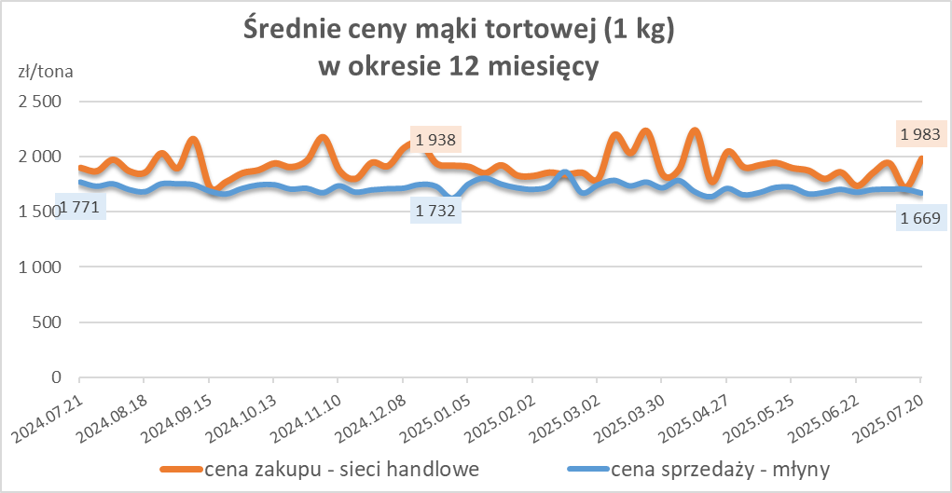
Średnie ceny zakupu mąki pszennej (ważniejszych rodzajów) płacone przez podmioty handlu detalicznego
w okresie: | 14 - 20.07.2025r.

Towar |  | POLSKA
 |  | Cena [zł/tona] |  | Zmiana
 |  | 2025-07-20 | 2025-07-13 | ceny [%]
PSZENNA detaliczna (1kg) wg rodzaju | Tortowa 450 | 1,983 | 1,721 | 15.3
 | Luksusowa 550 | 1,697 | 1,690 | 0.4
 | Wrocławska 500 | 2,324 | 2,213 | 5.0

Średnie ceny zakupu mąki (ważniejszych rodzajów) płacone przez podmioty branży piekarsko-cukierniczej
w okresie: | 14 - 20.07.2025r.
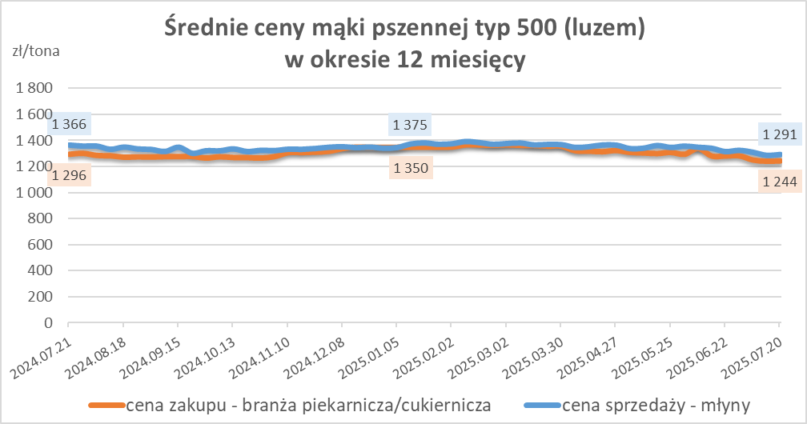
Towar | Typ | POLSKA
 |  | Cena [zł/tona] |  | Zmiana
 |  | 20.07.2025 | 13.07.2025 | ceny [%]
Pszenna luzem | 500 | 1,244 | 1,242 | 0.2
 | 750 | 1,200 | 1,194 | 0.5
Żytnia luzem | 720 | 1,048 | 1,044 | 0.4
Pszenna w workach | 500 | 1,363 | 1,386 | -1.6
 | 750 | --- | nld | *
Żytnia w workach | 720 | nld | 1,242 | *

HZ wykresy
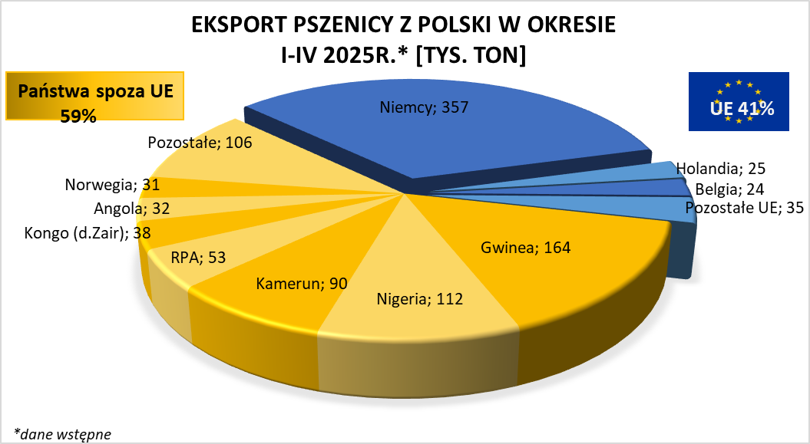
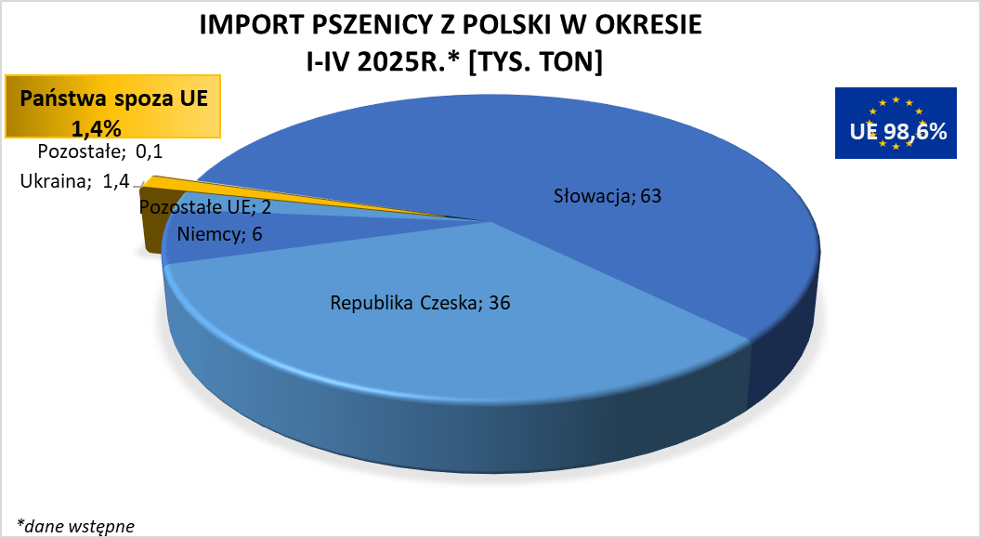

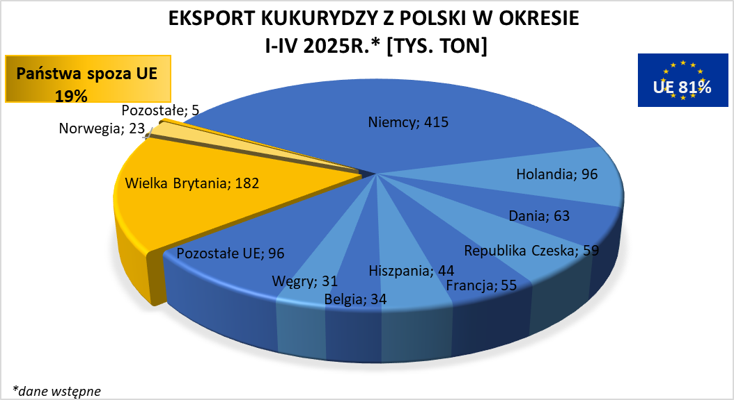
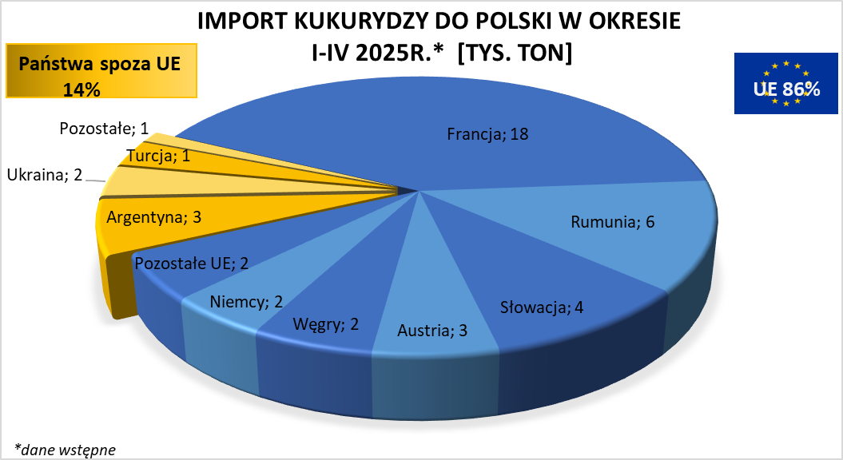

brak aktualizacji

